关系图
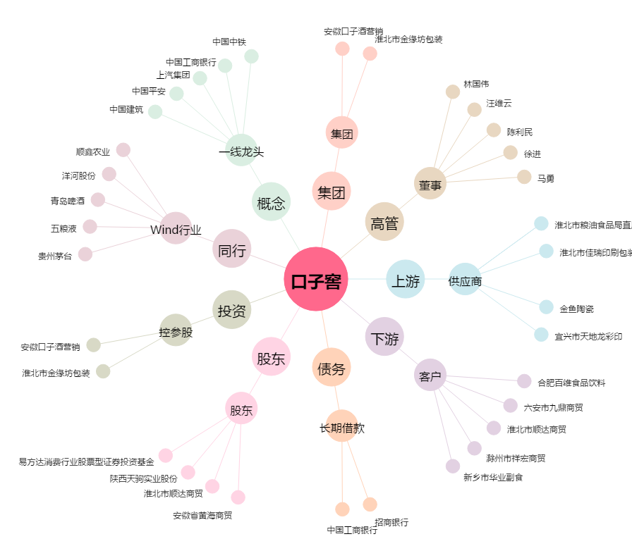
口子窖[603589.SH] - 关系概览图

